fig1
معدل الإصابة بالدرن لكل مائة ألف من السكان.
TB incidence Rate per 100,000 population
 | #REF!
0 | 0
0 | 0
0 | 0
0 | 0
0 | 0

fig2
معدل حدوث فاشيات التسمم الغذائي لكل مليون من السكان للأعوام العشرة الأخيرة
Incidence Rate of FBDOs per 1,000,000 population in the Last Ten Years
 | #REF!
0 | 0
0 | 0
0 | 0
0 | 0
0 | 0
0 | 0
0 | 0
0 | 0
0 | 0
0 | 0

fig3
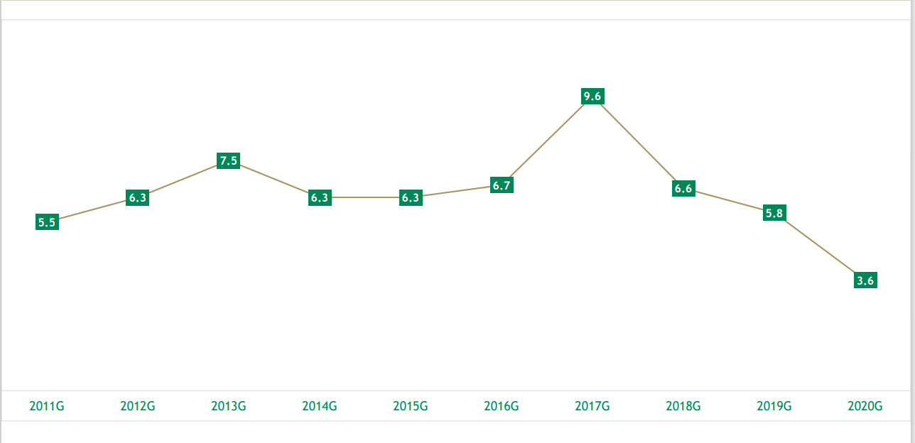
معدل حدوث حالات فاشيات التسمم الغذائي لكل مائة ألف من السكان للأعوام العشرة الأخيرة
Incidence Rate of FBDOs cases per 100,000 population in the Last Ten Years

